Sheet1
명칭 | 설명 | 이미지
Educational cell |  | 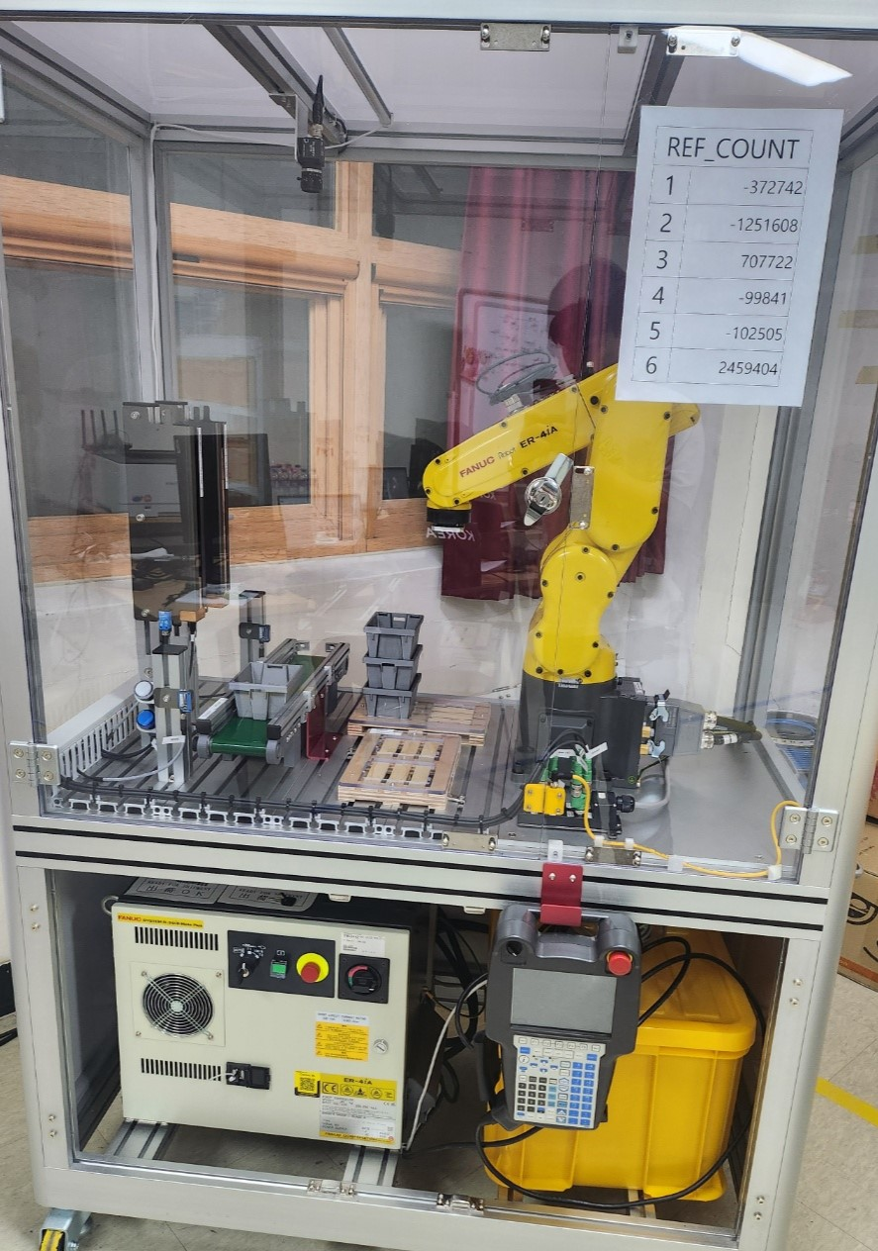
ROBOGUIDE | 로봇 시뮬레이션 프로그램 | 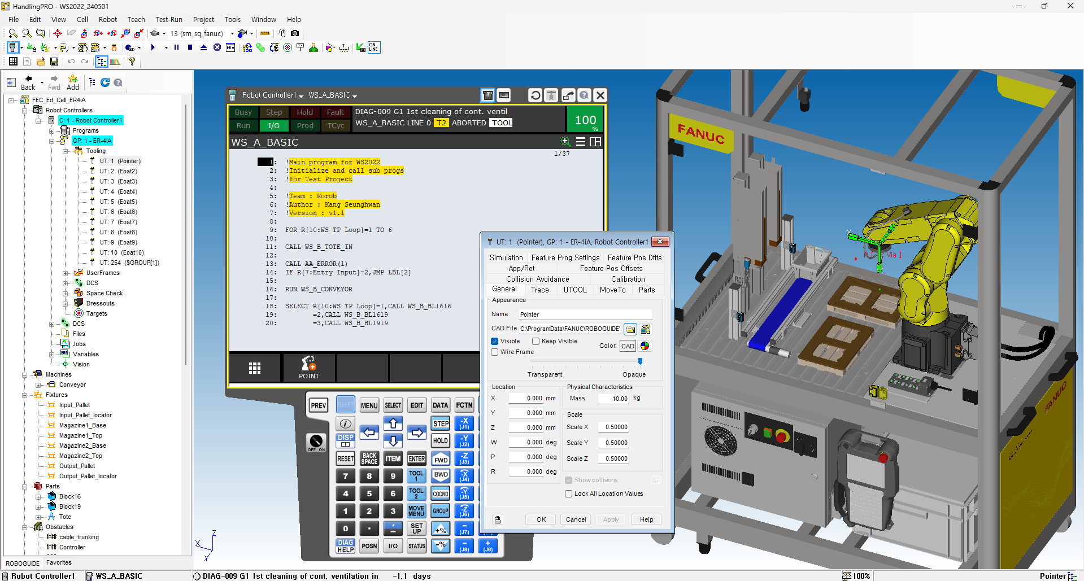
Backup | 데이터 백업
Bolt(=Screw) |  | 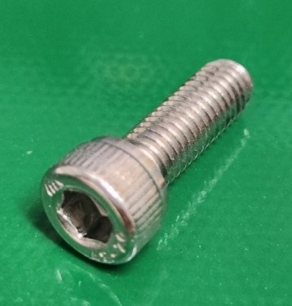
Nut |  | 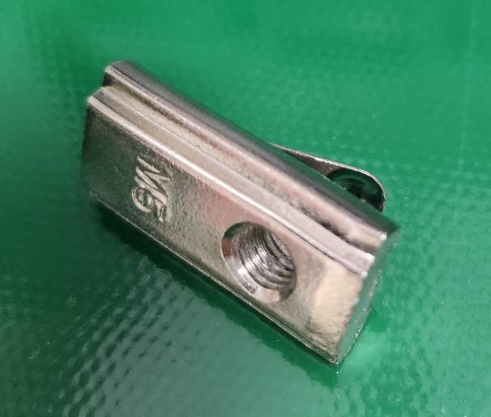
CAD
Conveyor | 벨트를 회전시켜 물건을 이송시키는 장치 (e.g. 마트 계산대에 물건 올려놓는 것도 컨 베이어임) | 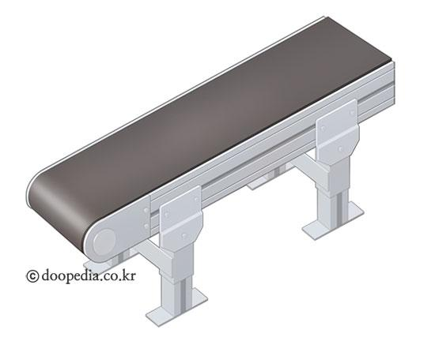
Magazine | 물체를 담고있는 저장고(정해진 형태는 없음) | 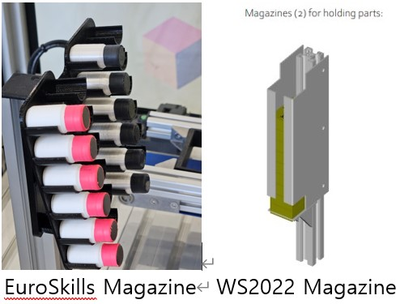
LED | 램프 | 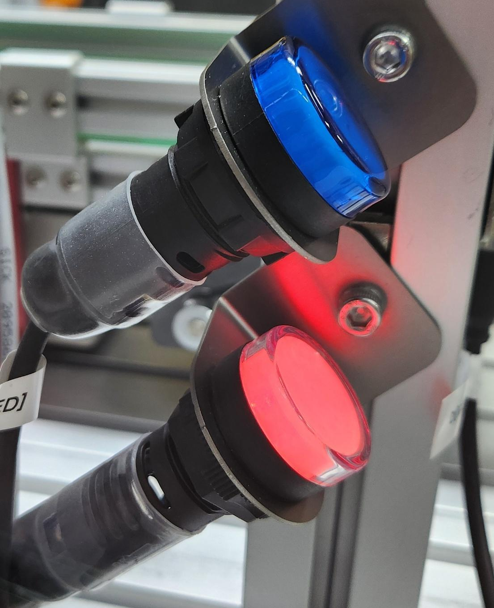
PROFILE | 산업현장에서 기본적으로 사용되는 뼈대(?) | 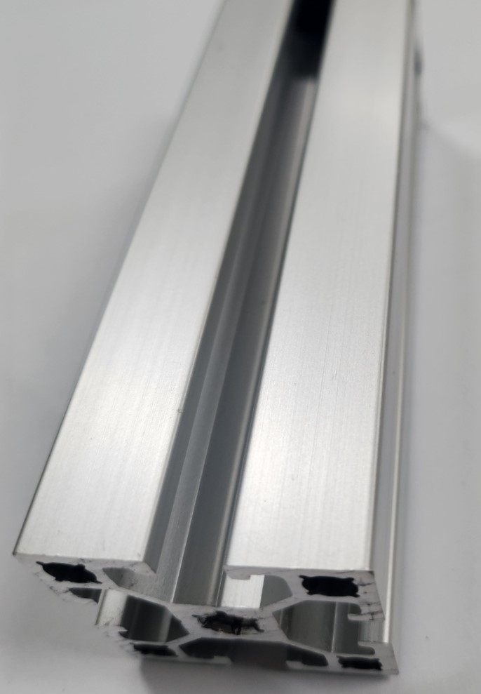
I/O | Input/Output | 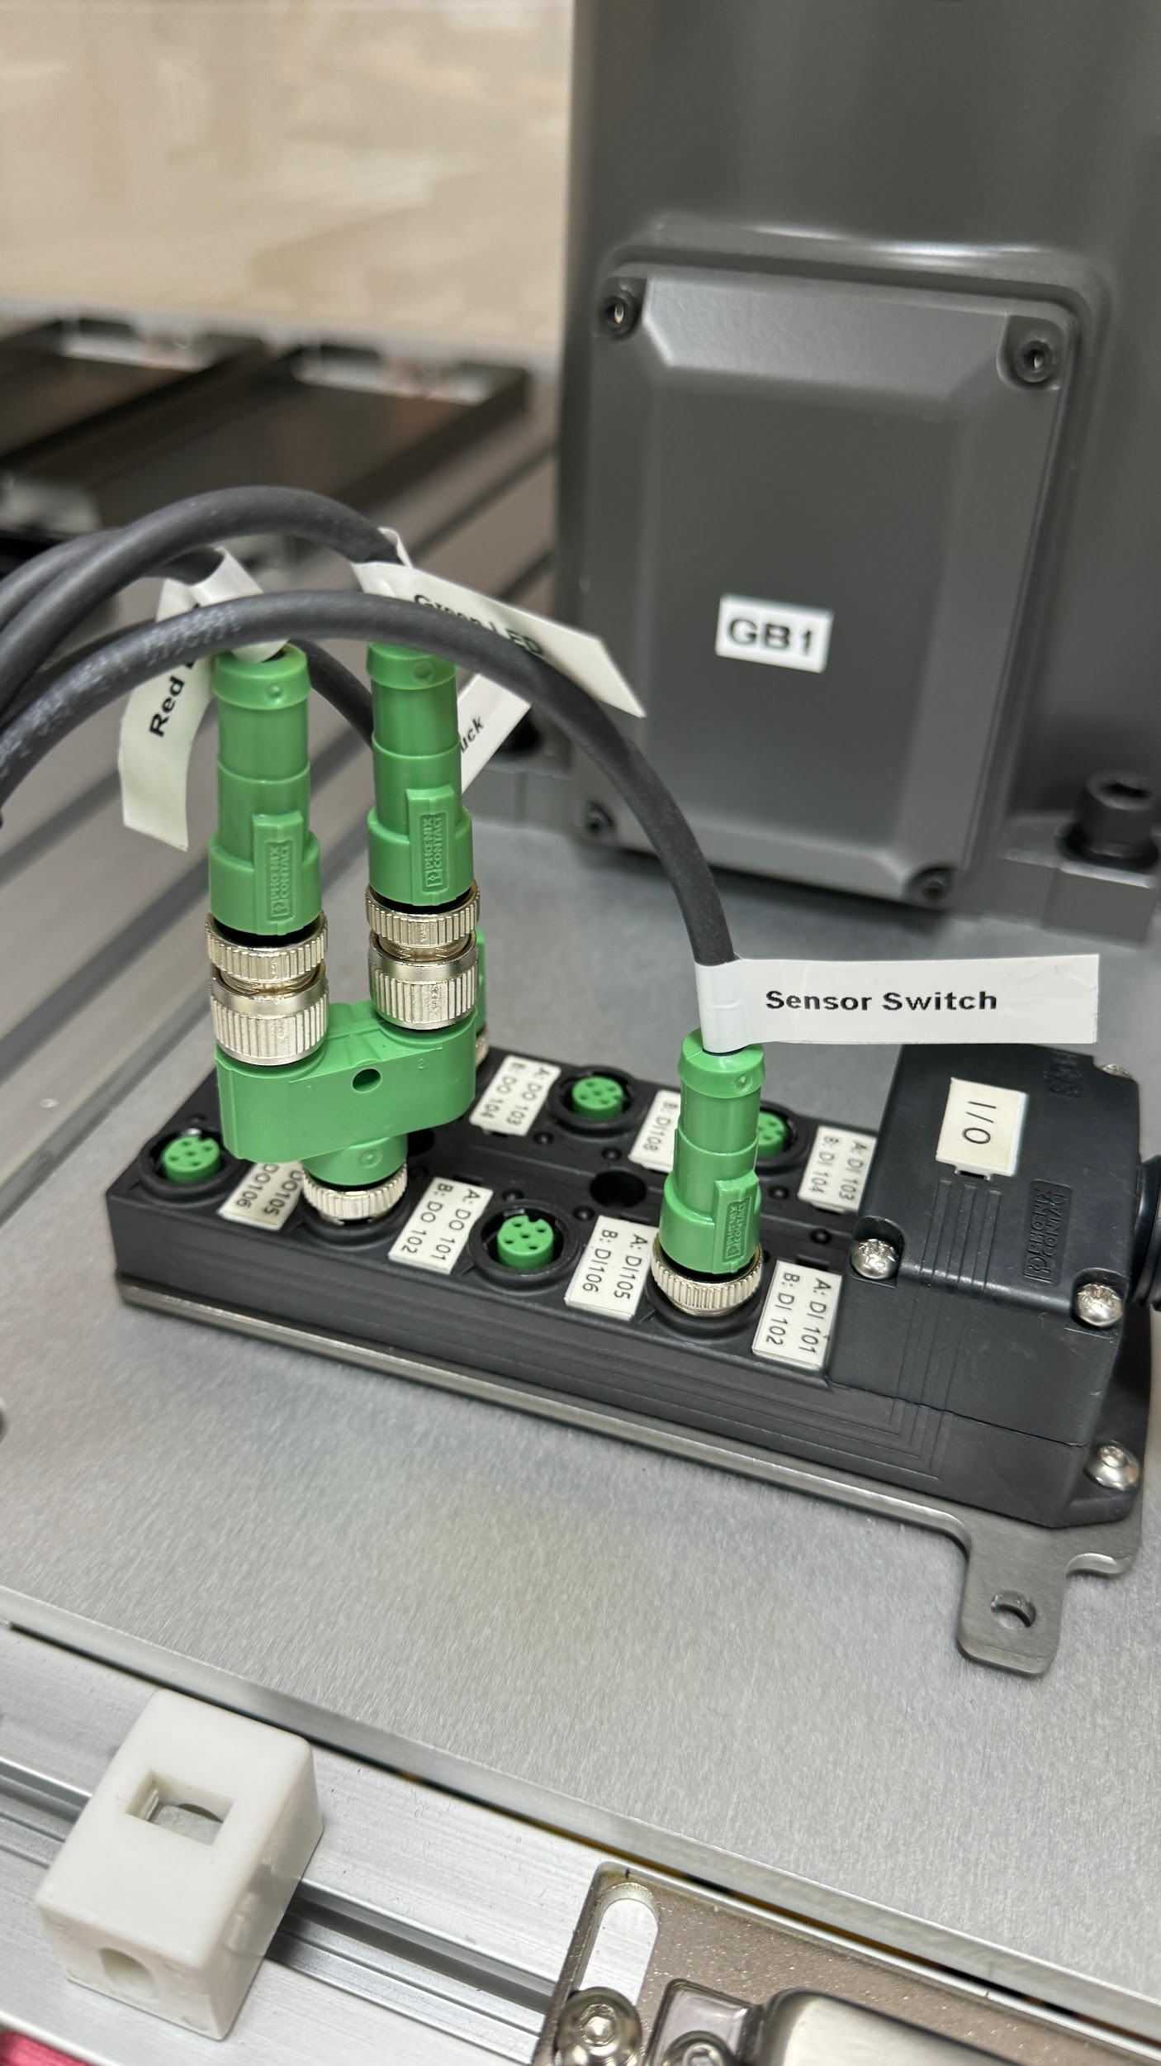
Vision | 카메라 - 로봇의 눈 | 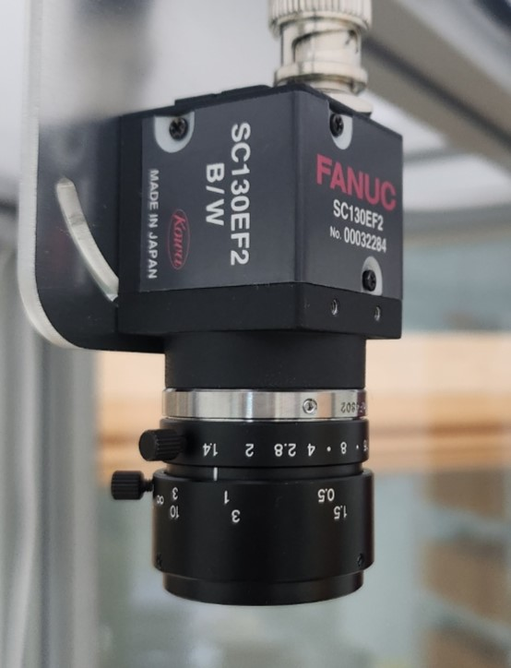
TOOL | 보통 로봇에 설치된 도구
GRIPPER | 로봇의 손가락이 달린 장치 (TOOL의 한 종류)
Axis | 축
Coordinate | 로봇의 좌표계
Mastering | 로봇의 원점을 설정하는 시스템
World Frame | 로봇을 기준으로 한 기본 좌표계
UFRAME(=User Frame) | 물체를 기준으로 한 로봇 좌표계(사용자 설정)
UTOOL | Tool을 기준으로 한 로봇 좌표계(사용자 설정)
Mechanical Interface Coordinate
DCS (Dual check safety) | 로봇의 안전구역을 설정하는 시스템
FTP(=File Transfer Protocol) | 파일 전송 체계(PC ↔ ROBOT)
Home | 로봇의 홈위치
MACRO | 특정 기능을 Teach Pendant 버튼에 할당하는 기능
PAYLOAD | 로봇이 견디는 무게
Register | 데이터 저장 공간
Teach Pendant(TP) | 로봇 조작기기 | 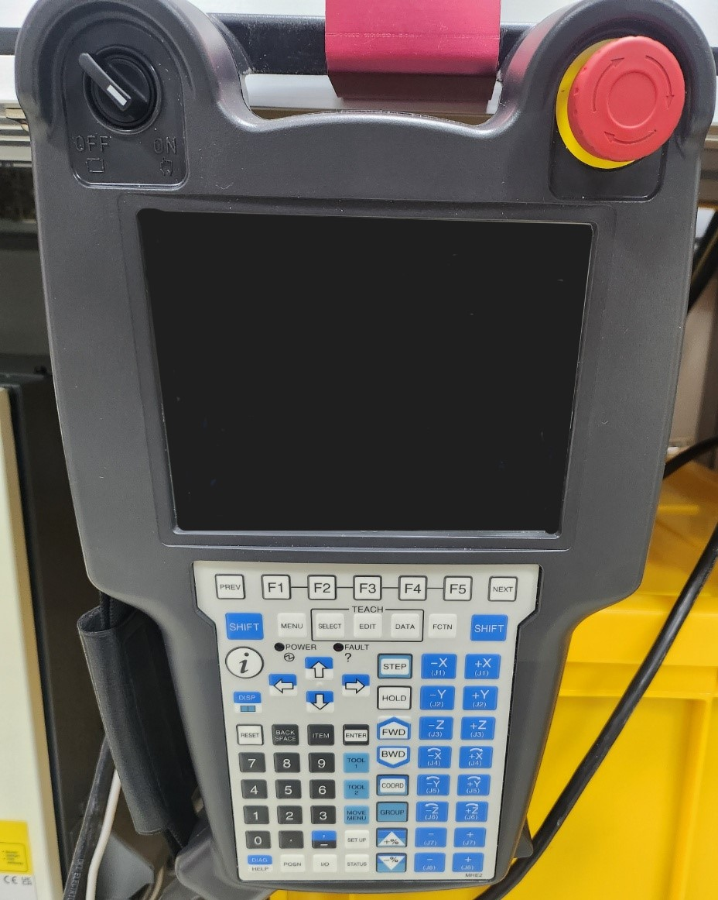
E-STOP | 긴급정지 버튼
Teaching | 사람이 로봇 작업하는 모든 행동 (보통을 위치 잡는 것을 말함)
JOG(jogging) | 사람이 Teach Pendant를 이용해 수동으로 로봇을 조종하는 행동
Cycle Time (CT) | 공정을 수행하는데 소요되는 시간
HMI(=Human Machine Interface) | 터치가 가능한 디스플레이 | 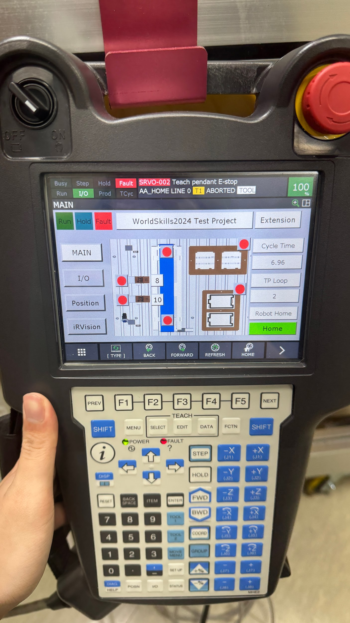
Share Point Designer 2007 | HMI에 표시될 화면을 그릴 수 있는 컴퓨터 프로그램 | 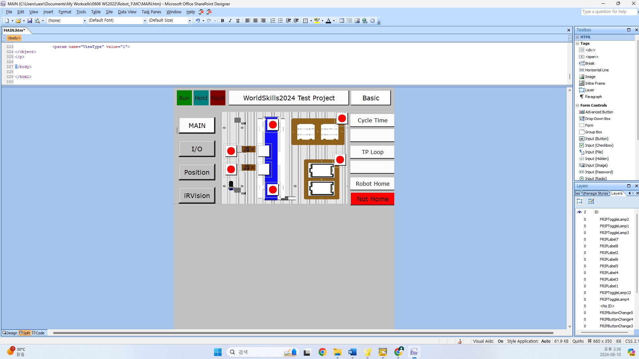
Test Project (=TP) | 과제
Basic Task | 과제의 기본 공정
Extension Task | 기본공정에서 Vision 등을 이용하여 업그 레이드한 공정, Basic Task를 완료한 후 시도할 수 있으며 보통 Extension Task 는 1,2가 존재함
FANUC | 로봇 제조사
SHUNK | Gripper 제조사
Competitor | 선수
Expert | 심사위원(지도위원)
Infrastructure Lists | 시설물, 지급공구 리스트

